VORAZ
 | Tarragona | Bilbao | Huesca | Logroño | Madrid | Teruel | Guadalajara | Zaragoza | Burgos | Soria | Cuenca | Castellón | Valencia
Tarragona | 0 | 419 | 177 | 340 | 424 | 216 | 374 | 187 | 432 | 318 | 308 | 167 | 229
Bilbao | 419 | 0 | 242 | 97 | 323 | 358 | 293 | 246 | 119 | 171 | 361 | 436 | 473
Huesca | 177 | 242 | 0 | 172 | 335 | 207 | 284 | 67 | 272 | 176 | 271 | 240 | 296
Logroño | 340 | 97 | 172 | 0 | 251 | 261 | 212 | 157 | 103 | 77 | 267 | 340 | 375
Madrid | 424 | 323 | 335 | 251 | 0 | 220 | 51 | 273 | 214 | 182 | 138 | 314 | 302
Teruel | 216 | 358 | 207 | 261 | 220 | 0 | 176 | 146 | 310 | 195 | 93 | 98 | 115
Guadalajara | 374 | 293 | 284 | 212 | 51 | 176 | 0 | 221 | 212 | 138 | 106 | 273 | 270
Zaragoza | 187 | 246 | 67 | 157 | 273 | 146 | 221 | 0 | 245 | 133 | 204 | 198 | 246
Burgos | 432 | 119 | 272 | 103 | 214 | 310 | 212 | 245 | 0 | 119 | 284 | 402 | 424
Soria | 318 | 171 | 176 | 77 | 182 | 195 | 138 | 133 | 119 | 0 | 191 | 284 | 311
Cuenca | 308 | 361 | 271 | 267 | 138 | 93 | 106 | 204 | 284 | 191 | 0 | 178 | 164
Castellón | 167 | 436 | 240 | 340 | 314 | 98 | 273 | 198 | 402 | 284 | 178 | 0 | 63
Valencia | 229 | 473 | 296 | 375 | 302 | 115 | 270 | 246 | 424 | 311 | 164 | 63 | 0

La distancia en carretera es mayor de bilbao a burgos | 158

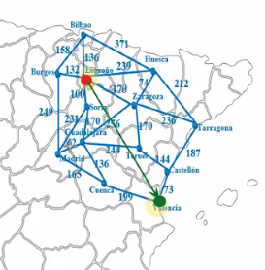
ORIGEN | Valencia
Tarragona | 229
Bilbao | 473
Huesca | 296
Logroño | 375
Madrid | 302
Teruel | 115
Guadalajara | 270
Zaragoza | 246
Burgos | 424
Soria | 311
Cuenca | 164
Castellón | 63
Valencia | 0

Desde | Valencia
Logroño | 375

Metodo Voraz
Solo toma una funcion de referencia
hn = distancia euclidea
ALGORITMO VORAZ
TABLA ORIGEN Y DESTINO DE LOGROÑO |  |  | PRIMER PASO
Ciudad Origen | Destino o Ciudad Conexión | KMS Euclidiana h(n)
Logroño | Bilbao | 473
Logroño | Hueca | 296
Logroño | Burgos | 424
Logroño | Zaragoza | 246
Logroño | Soria | 311

TOMAMOS LA MENOR |  |  | SEGUNDO PASO
Ciudad Origen | Destino o Ciudad Conexión | KMS Euclidiana h(n)
Zaragoza | Valencia | 246

LOGROÑO
LOGROÑO
HACEMOS NUEVAMENTE LA TABLA AHORA CON ZARAGOSA |  |  | TERCER PASO
Ciudad Origen | Destino o Ciudad Conexión | KMS Euclidiana h(n)
Zaragoza | Tarragona | 229
Zaragoza | Huesca | 296
Zaragoza | Teruel | 115
Zaragoza | Logroño | 375
ZARAGOZA
246 KMS
Zaragoza | Guadalajara | 270
BILBAO
473 KMS
HUESCA
296 KMS
BURGOS
424 KMS
ZARAGOZA
246 KMS
SORIA
311 KMS
TOMAMOS LA MENOR |  |  | CUARTO PASO
Ciudad Origen | Destino o Ciudad Conexión | KMS Euclidiana h(n)
Zaragoza | Teruel | 115

TERUEL
115 KMS
ZARAGOZA
HACEMOS NUEVAMENTE LA TABLA AHORA CON TERUEL |  |  | QUINTO PASO
Ciudad Origen | Destino o Ciudad Conexión | KMS Euclidiana h(n)
Teruel | Guadalajara | 270
Teruel | Castellon | 63
Teruel | Zaragoza | 246

CASTELLON
63 KMS
TERUEL
115 KMS
LOGROÑO
375 KMS
GUADALAJARA
270 KMS
TARRAGONA
229 KMS
HUESCA
296 KMS
TOMAMOS LA MENOR |  |  | SEXTO PASO
Ciudad Origen | Destino o Ciudad Conexión | KMS Euclidiana h(n)
Teruel | Castellon | 63

VALENCIA
HACEMOS NUEVAMENTE LA TABLA AHORA CON CASTELLON |  |  | SEPTIMO PASO
Ciudad Origen | Destino o Ciudad Conexión | KMS Euclidiana h(n)
Castellon | Valencia | 63

TERUEL
ESTABLECEMOS LA RUTA |  |  |  | OCTAVO PASO
Logroño | Zaragoza | Teruel | Castellon

ESTABLECEMOS KILOMETROS EN CARRETERA - PASO FINAL
Logroño - Zaragosa | Zaragosa - Teruel | Teruel - Castellon | Castellon - Valencia | Total en KMS
170 | 170 | 144 | 73 | 557
CASTELLON
63 KMS
GUADALAJARA
270 KMS
ZARAGOZA
246 KMS

A ASTERISCO
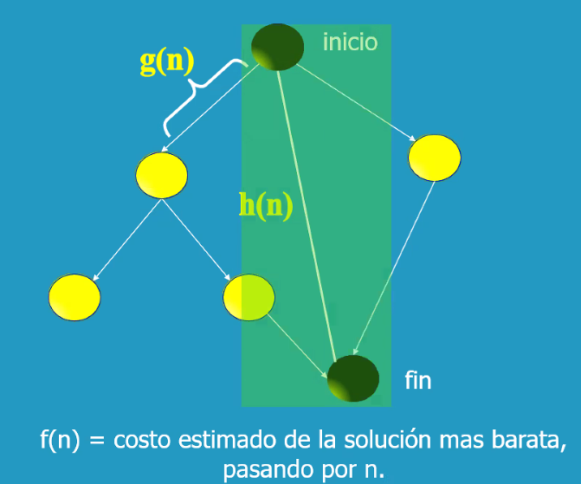
 |  |  |  |  |  | Madrid | Teruel | Guadalajara | Zaragoza | Burgos | Soria | Cuenca | Castellón | Valencia
 |  |  |  |  |  | 424 | 216 | 374 | 187 | 432 | 318 | 308 | 167 | 229
 |  |  |  |  |  | 323 | 358 | 293 | 246 | 119 | 171 | 361 | 436 | 473
 |  |  |  |  |  | 335 | 207 | 284 | 67 | 272 | 176 | 271 | 240 | 296
 |  |  |  |  |  | 251 | 261 | 212 | 157 | 103 | 77 | 267 | 340 | 375
 |  |  |  |  |  | 0 | 220 | 51 | 273 | 214 | 182 | 138 | 314 | 302
 |  |  |  |  |  | 220 | 0 | 176 | 146 | 310 | 195 | 93 | 98 | 115
 |  |  |  |  | Madrid | 51 | 176 | 0 | 221 | 212 | 138 | 106 | 273 | 270
 |  |  |  |  | 424 | 273 | 146 | 221 | 0 | 245 | 133 | 204 | 198 | 246
 |  |  |  |  | 323 | 214 | 310 | 212 | 245 | 0 | 119 | 284 | 402 | 424
 |  |  |  |  | 335 | 182 | 195 | 138 | 133 | 119 | 0 | 191 | 284 | 311
 |  |  |  |  | 251 | 138 | 93 | 106 | 204 | 284 | 191 | 0 | 178 | 164
 |  |  |  |  | 0 | 314 | 98 | 273 | 198 | 402 | 284 | 178 | 0 | 63
 |  |  |  |  | 220 | 302 | 115 | 270 | 246 | 424 | 311 | 164 | 63 | 0
 |  |  |  |  | 51
 |  |  |  |  | 273
 |  |  |  |  | 214
 |  |  |  |  | 182
 |  |  |  |  | 138
 |  |  |  |  | 314
 |  |  |  |  | 302

HN | EUCLIDEA
GN | DISTANCIA EN CARRETERA

ORIGEN | DESTINO
LOGROÑO | VALENCIA
LOGROÑO
LOGROÑO
Metodo A*
Toma varias funciones de referencia
f(n) = h(n) + g(n)
TABLA ORIGEN Y DESTINO DE LOGROÑO
Ciudad Origen | Destino o Ciudad Conexión | KMS Euclidiana h(n) | KMS Carretera g(n) | f(n) = h(n) + g(n)
SORIA
KM EUC 311
KM CARR 100
Logroño | Bilbao | 473 | 136 | 609
BILBAO
KM EUC 473
KM CARR 136
HUESCA
KM EUC 296
KM CARR 239
BURGOS
KM EUC 424
KM CARR 132
ZARAGOZA
KM EUC 246
KM CARR 170
SORIA
KM EUC 311
KM CARR 100
Logroño | Burgos | 424 | 132 | 556
Logroño | Huesca | 296 | 239 | 535
Logroño | Zaragoza | 246 | 170 | 416
Logroño | Soria | 311 | 100 | 411

SORIA
GUADALAJARA
KM EUC 270
KM CARR 170
TOMAMOS LA MENOR SUMA
Ciudad Origen | Destino o Ciudad Conexión | KMS Euclidiana h(n) | KMS Carretera g(n) | f(n) = h(n) + g(n)
Logroño | Soria | 311 | 100 | 411

LOGROÑO
KM EUC 375
KM CARR 100
GUADALAJARA
KM EUC 270
KM CARR 170
TARRAGONA
KM EUC 302
KM CARR 231
TABLA ORIGEN Y DESTINO DE LOGROÑO
Ciudad Origen | Destino o Ciudad Conexión | KMS Euclidiana h(n) | KMS Carretera g(n) | f(n) = h(n) + g(n)
Soria | Madrid | 302 | 231 | 533
Soria | Guadalajara | 270 | 170 | 440
CUENCA
KM EUC 164
KM CARR 136
Soria | Logroño | 375 | 100 | 475

TOMAMOS LA MENOR SUMA
Ciudad Origen | Destino o Ciudad Conexión | KMS Euclidiana h(n) | KMS Carretera g(n) | f(n) = h(n) + g(n)
Soria | Guadalajara | 270 | 170 | 440
GUADALAJARA
VALENCIA
TABLA ORIGEN Y DESTINO DE LOGROÑO
Ciudad Origen | Destino o Ciudad Conexión | KMS Euclidiana h(n) | KMS Carretera g(n) | f(n) = h(n) + g(n)
Guadalajara | Zaragosa | 246 | 256 | 502
Guadalajara | Soria | 311 | 170 | 481
Guadalajara | Madrid | 302 | 62 | 364
ZARAGOZA
KM EUC 246
KM CARR 256
SORIA
KM EUC 311
KM CARR 170
MADRID
KM EUC 302
KM CARR 62
CUENCA
KM EUC 164
KM CARR 136
TERUEL
KM EUC 115
KM CARR 244
Guadalajara | Teruel | 115 | 244 | 359
Guadalajara | Cuenca | 164 | 136 | 300

TOMAMOS LA MENOR SUMA
Ciudad Origen | Destino o Ciudad Conexión | KMS Euclidiana h(n) | KMS Carretera g(n) | f(n) = h(n) + g(n)
Guadalajara | Cuenca | 164 | 136 | 300

ESTABLECEMOS LA RUTA
Logroño | Soria | Guadalajara | Cuenca | Valencia

ESTABLECEMOS KILOMETROS EN CARRETERA - PASO FINAL
Logroño-Soria | Soria-Guadalajara | Guadalajara-Cuenca | Cuenca-Valencia | Total
100 | 170 | 136 | 199 | 605

